Power View1
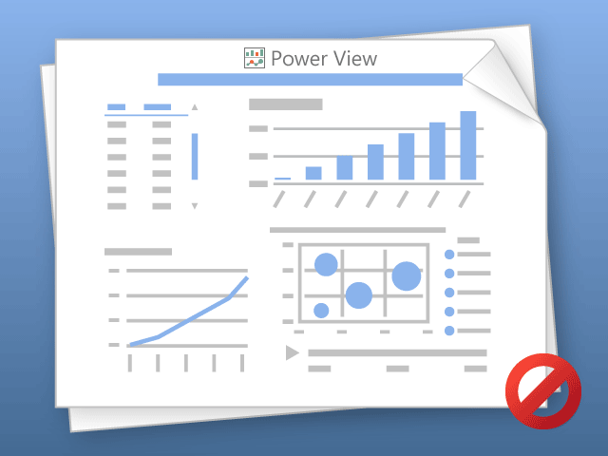

Power View solo puede imprimir hojas de una en una.
Cambie a la hoja deseada y vuelva a intentarlo.

